现场进度
机号 | 现场 | 状态 | 流识别程序 | 更换相机 | 原品牌型号 | 更换品牌型号 | 安装日期 | 测试
501 | 盐田 | IOCT（联调) | 是 | 8月15号 | 智联LPR-268N | 海康威视iDS-2CD9545-ESU
502 | 盐田 | IOCT（联调) | 是 | 8月15号 | 智联LPR-268N | 海康威视iDS-2CD9545-ESU
511 | 盐田 | IOCT（联调) | 是 | 8月16号 | 智联LPR-268N | 海康威视iDS-2CD9545-ESU
512 | 盐田 | IOCT（联调) | 是 | 8月16号 | 智联LPR-268N | 海康威视iDS-2CD9545-ESU
521 | 盐田 | IOCT（联调) | 是 | 8月22号 | 智联LPR-268N | 海康威视iDS-2CD9545-ESU
522 | 盐田 | IOCT（联调) | 是 | 8月22号 | 智联LPR-268N | 海康威视iDS-2CD9545-ESU
531 | 盐田 | IOCT（联调) | 是 | 8月29号 | 智联LPR-268N | 海康威视iDS-2CD9545-ESU
532 | 盐田 | IOCT（联调) | 是 | 8月29号 | 智联LPR-268N | 海康威视iDS-2CD9545-ESU
541 | 盐田 | IOCT（联调) | 是 | 9月5号 | 智联LPR-268N | 海康威视iDS-2CD9545-ESU
542 | 盐田 | IOCT（联调) | 是 | 9月5号 | 智联LPR-268N | 海康威视iDS-2CD9545-ESU
551 | 盐田 | SAT（操作部自动化测试） | 是 | 8月19号 | 智联LPR-268N | 海康威视iDS-2CD9545-ESU
552 | 盐田 | SAT（操作部自动化测试） | 是 | 8月19号 | 智联LPR-268N | 海康威视iDS-2CD9545-ESU
561 | 盐田 | SAT（操作部自动化测试） | 是 | 8月20号 | 智联LPR-268N | 海康威视iDS-2CD9545-ESU
562 | 盐田 | PDD（工程部自动化测试） | 是 | 是 | 智联LPR-268N | 海康威视iDS-2CD9545-ESU
571 | 盐田 | IOCT（联调) | 是 | 9月12号 | 智联LPR-268N | 海康威视iDS-2CD9545-ESU
572 | 盐田 | IOCT（联调) | 是 | 9月12号 | 智联LPR-268N | 海康威视iDS-2CD9545-ESU
601 | 盐田 | 三一自测 | 是 | 是 | 智联LPR-268N | 海康威视iDS-2CD9545-ESU | 2026-07-23
602 | 盐田 | 三一自测 | 是 | 是 | 智联LPR-268N | 海康威视iDS-2CD9545-ESU | 2026-07-30
605 | 三一基地 |  |  |  | 智联LPR-268N | 海康威视iDS-2CD9545-ESU
606 | 三一基地 |  |  |  | 智联LPR-268N | 海康威视iDS-2CD9545-ESU
611 | 盐田 | 国泰初调完成 | 是 | 是 | 智联LPR-268N | 海康威视iDS-2CD9545-ESU | 2026-07-23
612 | 盐田 | 国泰初调完成 | 是 | 是 | 智联LPR-268N | 海康威视iDS-2CD9545-ESU | 2026-07-22
615 | 三一基地 |  |  |  | 智联LPR-268N | 海康威视iDS-2CD9545-ESU
616 | 三一基地 |  |  |  | 智联LPR-268N | 海康威视iDS-2CD9545-ESU
621 | 盐田 | 国泰初调完成 | 是 | 是 | 智联LPR-268N | 海康威视iDS-2CD9545-ESU | 2026-07-22
622 | 盐田 | 国泰初调完成 | 是 | 是 | 智联LPR-268N | 海康威视iDS-2CD9545-ESU | 2026-07-22
625 | 三一基地 |  |  |  | 智联LPR-268N | 海康威视iDS-2CD9545-ESU
626 | 三一基地 |  |  |  | 智联LPR-268N | 海康威视iDS-2CD9545-ESU
631 | 盐田 | 国泰初调完成 | 是 | 是 | 智联LPR-268N | 海康威视iDS-2CD9545-ESU | 2026-07-17
632 | 盐田 | 国泰初调完成 | 是 | 是 | 智联LPR-268N | 海康威视iDS-2CD9545-ESU | 2026-07-17
635 | 盐田 | 三一自测 | 是 | 是 | 智联LPR-268N | 海康威视iDS-2CD9545-ESU | 2026-07-16
636 | 盐田 | 三一自测 | 是 | 是 | 智联LPR-268N | 海康威视iDS-2CD9545-ESU | 2026-07-15
641 | 盐田 | 国泰初调完成 | 是 | 是 | 智联LPR-268N | 海康威视iDS-2CD9545-ESU | 2026-07-15
642 | 盐田 | 三一自测 | 是 | 是 | 智联LPR-268N | 海康威视iDS-2CD9545-ESU | 2026-07-14
645 | 盐田 | 国泰初调完成 | 是 | 是 | 智联LPR-268N | 海康威视iDS-2CD9545-ESU
651 | 盐田 | 国泰初调完成 | 是 | 是 | 智联LPR-268N | 海康威视iDS-2CD9545-ESU | 2026-07-21
652 | 盐田 | 三一自测 | 是 | 是 | 智联LPR-268N | 海康威视iDS-2CD9545-ESU | 2026-06-22 | 已测试
655 | 盐田 | 国泰初调完成 | 是 | 是 | 智联LPR-268N | 海康威视iDS-2CD9545-ESU
661 | 盐田 | 国泰初调完成 | 是 | 是 | 智联LPR-268N | 海康威视iDS-2CD9545-ESU | 2026-07-30
662 | 盐田 | 国泰初调完成 | 是 | 是 | 智联LPR-268N | 海康威视iDS-2CD9545-ESU
671 | 三一基地 |  |  |  | 智联LPR-268N | 海康威视iDS-2CD9545-ESU
672 | 三一基地 |  |  |  | 智联LPR-268N | 海康威视iDS-2CD9545-ESU
1.总进度： 共42台场桥，盐田现场34台桥，初调完成34台，SAT进行三台，联调12台。
2.问题解决进度，目标识别率车顶号（99%），箱号（95%），iso(95%)： 识别率低的原因主要是工控机掉线，OCR系统宕机 车顶号识别率低的原因有车顶反光阴影等，解决方法是更新流识别程序识别车顶号 iso识别率低的原因有相机角度高20cm，拍照质量不理想。 |  |  |  |  |  |  |  |  | 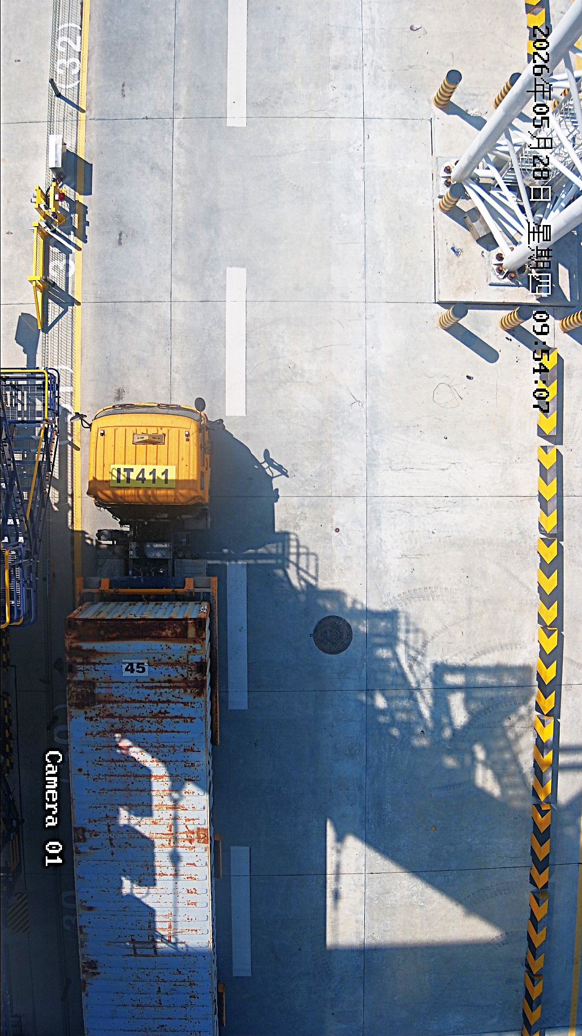 | 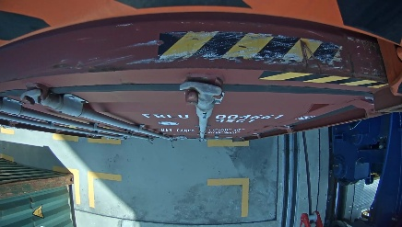
3.正在解决的问题： 1.更换联调区车牌相机 计划时间在表格中 2.工控机意外停机： 初步定位问题为工控机驱动程序问题，机箱内温度过高问题 进一步定位+解决问题需要两周时间，预计8月25日解决 3.552车顶号相机掉线问题 进水导致相机掉线，相机已更换，线路问题需等待551耐久测试之后进一步排查，预计交联调之前整改完成。 4.大车移动时车顶号上传 错误问题问题原因：大车移动过程中会识别路过车辆的车顶号，大车停止时会上传中间车辆的车顶号，而不是大车停止时正下方车顶号 解决方法：大车运动过程中识别过程不累计，只在大车停下时累计识别结果，等待验证效果

